工作表1
 | adx11月需求

一、需求列表 | 1、报表优化；
 | 2、PDB订单结束后可重新开始；
 | 3、素材上传接口，广告主id为必传参数，且仅审核通过的广告主id才可上传成功；
 | 4、DSP数据查询接口；
 | 5、媒体、DSP可删除；

二、需求详述 | 1、报表优化：
 |  | >>见原型。

 | 2、PDB订单状态：
 |  | >>见状态流：
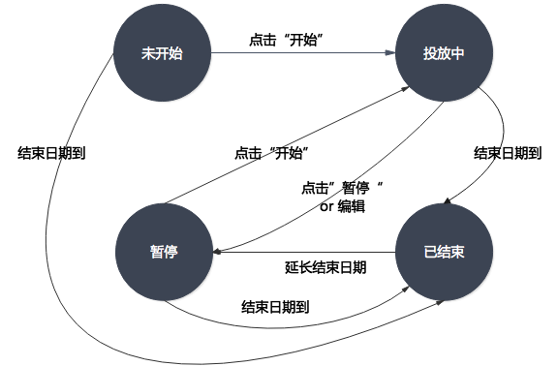

 | 3、素材上传接口：
 |  | >>校验广告主id字段，存在且当对应广告主为“审核通过”状态时，素材才可上传成功，否则给出错误码提示，含义“素材对应的广告中未审核通过”；
 |  | >>广告主id白名单：9999，即当广告主id＝9999或广告主已审核通过时，素材可上传成功。

 | 4、DSP数据查询接口：
 |  | >>DSP报表对应的接口开放给DSP，需dspid和token验证。

 | 5、媒体、DSP可删除：
 |  | >>媒体可删除条件：媒体下无绑定的网站／APP&&无绑定用户及角色。
 |  | >>DSP可删除条件：DSP下无绑定DSP策略&&PDB订单&&DSP处于停用状态。
 |  | >>广告位可删除条件：广告位停用状态&&无交易市场绑定策略&&无绑定PDB／PD订单。
 |  | >>网站／APP可删除条件：无绑定广告位。
 |  | >>播放器可删除条件：无绑定广告位。

